表紙・改定履歴
Webダイレクト販売
連絡対応済みAPI 詳細設計書

© 2020 Sasuke Financial Lab Inc.

変 更 記 録
版数 REV. | 作成更新日 | 変 更 内 容 | 担 当
01 | 2020-10-12 | 初版 | 佐藤
02 | 2020-10-23 | 10/23のレビュー指摘部分の修正反映 ・連絡テーブルの更新条件に「対応済み = false」を追加 ・更新結果0件の場合にエラー応答 | 佐藤
03 | 2020-12-15 | 連絡テーブルの構成が変更となったため、内容修正 | 佐藤
04 | 2021-01-12 | インターフェース画像が暫定版で右半分がなかったため画像更新 | 前原

インターフェース
詳細設計 |  |  | 大項目 | 小項目 | 詳細

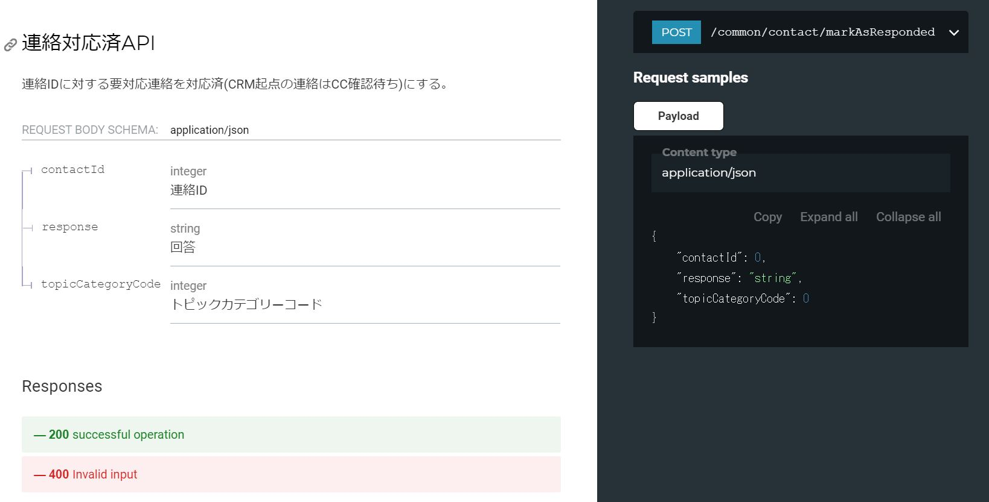

 | エラーコード
 |  | API共通定義書の「リクエスト・レスポンス仕様」シートを参照

プロセス
詳細設計 |  |  |  |  |  |  |  | 大項目 |  |  | 小項目 |  | 詳細

 | シーケンス
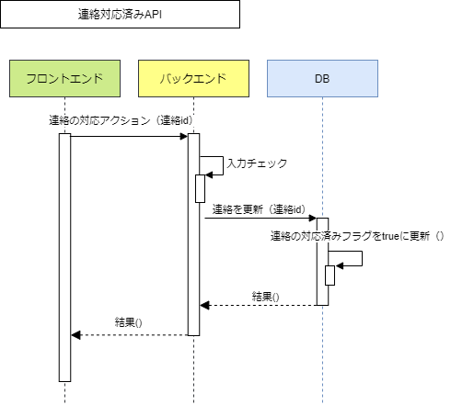

 | プロセス詳細
 | １． | パラメータチェック
 |  | API共通設計書のバリデーションルールを参照
 |  | 項目 |  |  |  |  |  |  |  | チェック内容 |  |  |  | 説明
 |  | 連絡ID |  |  |  |  |  |  |  | 未入力
 |  |  |  |  |  |  |  |  |  | 型エラー
 |  | 回答 |  |  |  |  |  |  |  | 型エラー
 |  |  |  |  |  |  |  |  |  | 桁数エラー
 |  | トピックカテゴリーコード |  |  |  |  |  |  |  | 未入力
 |  |  |  |  |  |  |  |  |  | 型エラー

 | ２． | 更新対象を取得
 |  | SQL |  |  |  |  |  |  |  |  |  | パラメータ |  |  |  | 説明
 |  | SELECT |  |  | 連絡.トピックID
 |  |  |  |  | トピックカテゴリー.トピックカテゴリーコード
 |  |  |  |  | トピックカテゴリー.トピックステータスコード
 |  | FROM |  |  | 連絡
 |  | INNER JOIN |  |  | トピックカテゴリー
 |  |  |  |  | ON |  | 連絡.トピックID = トピックカテゴリー.トピックID
 |  | WHERE |  |  | 連絡.連絡ID = 【値】 |  |  |  |  |  |  | リクエスト.連絡ID
 |  |  |  |  | トピックカテゴリー.トピックカテゴリーコード = 【値】 |  |  |  |  |  |  | リクエスト.トピックカテゴリーコード

 |  | 戻り値 |  |  |  | トピックカテゴリーDTO |  |  |  |  | 備考
 |  | 項目名（和） |  |  |  |  |  |  | 項目名（英） | 型 | パラメータ |  |  |  | 説明
 |  | トピックID |  |  |  |  |  |  | topicId | int | SQL結果.トピックID
 |  | トピックカテゴリーコード |  |  |  |  |  |  | topicCategoryCode | int | SQL結果.トピックカテゴリーコード
 |  | トピックステータスコード |  |  |  |  |  |  | topicStatusCode | int | SQL結果.トピックステータスコード

 |  | 更新対象が存在しない場合は、以下のエラーを応答する
 |  | 戻り値 |  |  |  | エラーレスポンスオブジェクト |  |  |  |  | 備考
 |  | 項目名（和） |  |  |  |  |  |  | 項目名（英） | 型 | パラメータ |  |  |  | 説明
 |  | エラー種別 |  |  |  |  |  |  | errorType | string | パラメーターチェックエラー
 |  | エラー |  |  |  |  |  |  | errors | List
 |  |  | エラーコード |  |  |  |  |  | errorCode | string | 不正な値

 | ３． | 連絡情報を更新
 |  | ３．１． |  | 連絡の回答欄を更新
 |  | SQL |  |  |  |  |  |  |  |  |  | パラメータ |  |  |  | 説明
 |  | UPDATE |  |  | 連絡
 |  | SET |  |  | 連絡.回答 = 【値】 |  |  |  |  |  |  | リクエスト.回答
 |  |  |  |  | 連絡.回答日時 = 【値】 |  |  |  |  |  |  | 現在日時
 |  | WHERE |  |  | 連絡.連絡ID = 【値】 |  |  |  |  |  |  | リクエスト.連絡ID

 |  | ３．２． |  | トピックカテゴリーのトピックステータスコードを更新
 |  | トピックカテゴリーDTO.トピックステータスコードが「本人確認書類提出(CRM起票)、収納情報設定(CRM起票)、その他不備(CRM起票)」のいずれかである場合
 |  | SQL |  |  |  |  |  |  |  |  |  | パラメータ |  |  |  | 説明
 |  | UPDATE |  |  | トピックカテゴリー
 |  | SET |  |  | トピックカテゴリー.トピックステータスコード = 【値】 |  |  |  |  |  |  | 3: CC確認待ち
 |  | WHERE |  |  | トピックカテゴリー.トピックID = 【値】 |  |  |  |  |  |  | トピックカテゴリーDTO.トピックID
 |  |  |  |  | トピックカテゴリー.トピックカテゴリーコード = 【値】 |  |  |  |  |  |  | トピックカテゴリーDTO.トピックカテゴリーコード

 |  | トピックカテゴリーDTO.トピックステータスコードが「本人確認書類提出(CRM起票)、収納情報設定(CRM起票)、その他不備(CRM起票)」以外である場合
 |  | SQL |  |  |  |  |  |  |  |  |  | パラメータ |  |  |  | 説明
 |  | UPDATE |  |  | トピックカテゴリー
 |  | SET |  |  | トピックカテゴリー.トピックステータスコード = 【値】 |  |  |  |  |  |  | 4: 対応済
 |  | WHERE |  |  | トピックカテゴリー.トピックID = 【値】 |  |  |  |  |  |  | トピックカテゴリーDTO.トピックID
 |  |  |  |  | トピックカテゴリー.トピックカテゴリーコード = 【値】 |  |  |  |  |  |  | トピックカテゴリーDTO.トピックカテゴリーコード

 | ４． | （正常系）HTTPステータス:200を応答して処理終了

